상품제안서
포켓편지지(주문제작형) | 상품코드: F23523

 |  |  |  |  |  |  | 02-412-0044 | www.easy1.co.kr
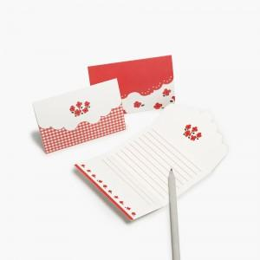

【상세/제작정보】 | 최소수량 1천개부터 편지지 2장 + 간지 앞,뒷면 풀칼라무료

【인쇄/포장옵션】 | 풀칼라 / OPP(비닐)

【공급단가】 | 수량 | 1,000~ | 2,000~ | 3,000~ | 5,000~ | 10,000~
*VAT별도 | 단가 | 490원 | 470원 | 450원 | 430원 | 420원

【상품 URL】 | http://www.easy1.co.kr/src/goods_detail.php?gdno=23523

